상품제안서
유로멀티3+1 볼펜샤프&국산 플러피형광펜세트 | 상품코드: S43083

 |  |  |  |  |  |  | 02-713-8555 | www.synergygift.co.kr
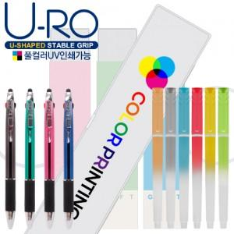

【상세/제작정보】

【인쇄/포장옵션】 | 실크, 풀칼라 / 포장불가능

【공급단가】 | 수량 | 500~ | 1,000~ | 3,000~ | 5,000~ | 10,000~
*VAT별도 | 단가 | 1,110원 | 1,070원 | 1,030원 | 980원 | 960원

【상품 URL】 | https://www.synergygift.co.kr:443/src/goods_detail.php?gdno=43083

